endurance
FS ATA (Riccardo Paletti)
l slalom | 290 | m
n_s | 32 | slalom
n_v | 12 | virages
n_t | 20 | tour
n_tot | 880 | virages

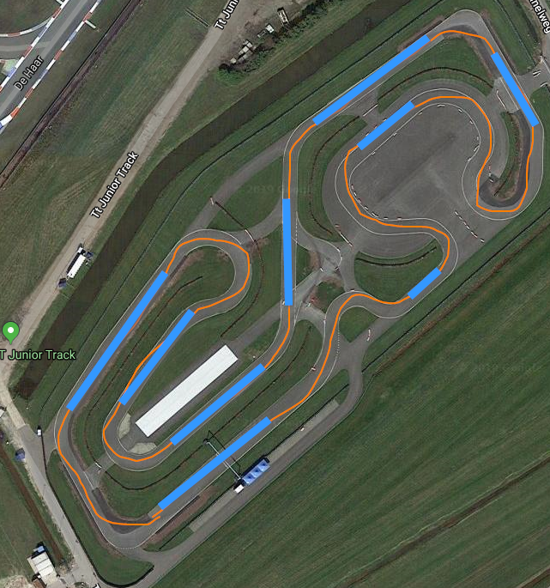
 |  |  | 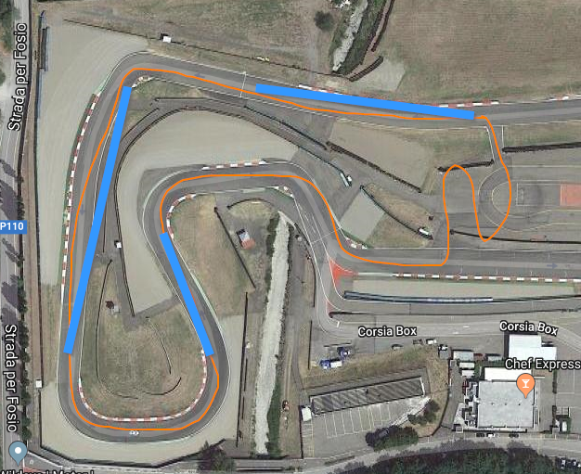
FSN (junior track TTC Assen)
L_slalom | 550 | m
n_s | 61 | slalom
n_v | 18 | virages
n_t | 20 | tour
n_tot | 1580 | virages

